Трикотаж
 |  |  |  | info@likadress.ru | К оплате: | 0.00 руб
 |  | Прайс-каталог | 8-800-250-95-37

 |  | производителя трикотажа LikaDress.ru |  | ул. Наговицыной-Икрянистовой, д. 6
 |  | 28.10.2019 3:02 |  | г. Иваново, Россия, 153002
Фотография | Артикул | Название | Ссылка на сайт | Размер | Цена | Заказ, шт | Сумма
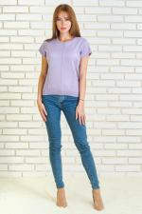 | 6264 | Джемпер Медея В Арт. 6264 | https://likadress.ru/catalog/~dzhemper_medeya_v | 44 | 820.00 руб | 0 | 0.00 руб
 |  |  |  | 48 | 820.00 руб | 0 | 0.00 руб
 |  |  |  | 50 | 820.00 руб | 0 | 0.00 руб

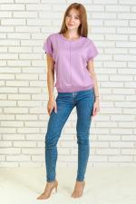 | 6263 | Джемпер Медея Г Арт. 6263 | https://likadress.ru/catalog/~dzhemper_medeya_g | 44 | 820.00 руб | 0 | 0.00 руб

 | 6262 | Джемпер Медея Б Арт. 6262 | https://likadress.ru/catalog/~dzhemper_medeya_b | 44 | 820.00 руб | 0 | 0.00 руб
 |  |  |  | 46 | 820.00 руб | 0 | 0.00 руб

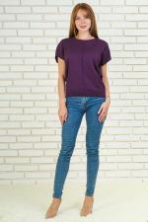 | 6261 | Джемпер Медея А Арт. 6261 | https://likadress.ru/catalog/~dzhemper_medeya_a | 48 | 820.00 руб | 0 | 0.00 руб
 |  |  |  | 50 | 820.00 руб | 0 | 0.00 руб
 |  |  |  | 52 | 820.00 руб | 0 | 0.00 руб
 |  |  |  | 54 | 820.00 руб | 0 | 0.00 руб

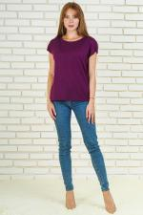 | 6259 | Джемпер Есения Б Арт. 6259 | https://likadress.ru/catalog/~dzhemper_eseniya_b | 44 | 850.00 руб | 0 | 0.00 руб
 |  |  |  | 46 | 850.00 руб | 0 | 0.00 руб
 |  |  |  | 48 | 850.00 руб | 0 | 0.00 руб
 |  |  |  | 50 | 850.00 руб | 0 | 0.00 руб

 | 6028 | Джемпер Есения Ч Арт. 6028 | https://likadress.ru/catalog/~dzhemper_eseniya_ch_6028 | 44 | 850.00 руб | 0 | 0.00 руб
 |  |  |  | 46 | 850.00 руб | 0 | 0.00 руб

 | 6003 | Джемпер Есения А Арт. 6003 | https://likadress.ru/catalog/~dzhemper_eseniya_a_6003 | 44 | 850.00 руб | 0 | 0.00 руб
 |  |  |  | 46 | 850.00 руб | 0 | 0.00 руб
 |  |  |  | 48 | 850.00 руб | 0 | 0.00 руб
 |  |  |  | 50 | 850.00 руб | 0 | 0.00 руб
 |  |  |  | 52 | 850.00 руб | 0 | 0.00 руб
 |  |  |  | 54 | 850.00 руб | 0 | 0.00 руб
 |  |  |  | 56 | 850.00 руб | 0 | 0.00 руб
 |  |  |  | 58 | 850.00 руб | 0 | 0.00 руб

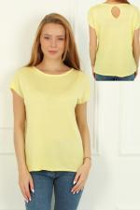 | 5963 | Джемпер Есения Ж Арт. 5963 | https://likadress.ru/catalog/~dzhemper_eseniya_zh_5963 | 48 | 850.00 руб | 0 | 0.00 руб
 |  |  |  | 50 | 850.00 руб | 0 | 0.00 руб

 | 5962 | Джемпер Есения К Арт. 5962 | https://likadress.ru/catalog/~dzhemper_eseniya_k_5962 | 44 | 850.00 руб | 0 | 0.00 руб
 |  |  |  | 46 | 850.00 руб | 0 | 0.00 руб
 |  |  |  | 48 | 850.00 руб | 0 | 0.00 руб
 |  |  |  | 50 | 850.00 руб | 0 | 0.00 руб
 |  |  |  | 52 | 850.00 руб | 0 | 0.00 руб
 |  |  |  | 54 | 850.00 руб | 0 | 0.00 руб
 |  |  |  | 56 | 850.00 руб | 0 | 0.00 руб
 |  |  |  | 58 | 850.00 руб | 0 | 0.00 руб

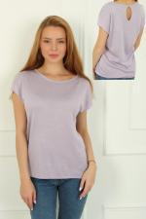 | 5961 | Джемпер Есения С Арт. 5961 | https://likadress.ru/catalog/~dzhemper_eseniya_s_5961 | 44 | 850.00 руб | 0 | 0.00 руб
 |  |  |  | 50 | 850.00 руб | 0 | 0.00 руб
 |  |  |  | 52 | 850.00 руб | 0 | 0.00 руб
 |  |  |  | 56 | 850.00 руб | 0 | 0.00 руб
 |  |  |  | 58 | 850.00 руб | 0 | 0.00 руб

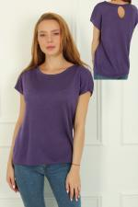 | 5889 | Джемпер Есения Ф Арт. 5889 | https://likadress.ru/catalog/~dzhemper_eseniya_5889 | 44 | 850.00 руб | 0 | 0.00 руб
 |  |  |  | 48 | 850.00 руб | 0 | 0.00 руб
 |  |  |  | 50 | 850.00 руб | 0 | 0.00 руб
 |  |  |  | 52 | 850.00 руб | 0 | 0.00 руб
 |  |  |  | 54 | 850.00 руб | 0 | 0.00 руб
 |  |  |  | 56 | 850.00 руб | 0 | 0.00 руб
 |  |  |  | 58 | 850.00 руб | 0 | 0.00 руб

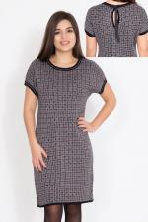 | 5701 | Платье Стася Арт. 5701 | https://likadress.ru/catalog/~plate_stasya_5701 | 52 | 1,300.00 руб | 0 | 0.00 руб
 |  |  |  | 44 | 1,300.00 руб | 0 | 0.00 руб
 |  |  |  | 46 | 1,300.00 руб | 0 | 0.00 руб
 |  |  |  | 48 | 1,300.00 руб | 0 | 0.00 руб
 |  |  |  | 50 | 1,300.00 руб | 0 | 0.00 руб
 |  |  |  | 54 | 1,300.00 руб | 0 | 0.00 руб

 | 5647 | Джемпер Геометрия Арт. 5647 | https://likadress.ru/catalog/~dzhemper_geometriya_5647 | 54 | 880.00 руб | 0 | 0.00 руб
 |  |  |  | 50 | 880.00 руб | 0 | 0.00 руб
 |  |  |  | 44 | 880.00 руб | 0 | 0.00 руб

 | 5514 | Джемпер Евгений Б Арт. 5514 | https://likadress.ru/catalog/~dzhemper_evgenij_b_5514 | 48 | 990.00 руб | 0 | 0.00 руб
 |  |  |  | 50 | 990.00 руб | 0 | 0.00 руб
 |  |  |  | 52 | 990.00 руб | 0 | 0.00 руб
 |  |  |  | 54 | 990.00 руб | 0 | 0.00 руб
 |  |  |  | 56 | 990.00 руб | 0 | 0.00 руб
 |  |  |  | 58 | 990.00 руб | 0 | 0.00 руб

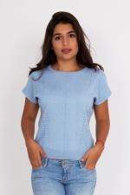 | 5461 | Джемпер Медея С Арт. 5461 | https://likadress.ru/catalog/~dzhemper_medeya_s_5461 | 48 | 820.00 руб | 0 | 0.00 руб
 |  |  |  | 50 | 820.00 руб | 0 | 0.00 руб
 |  |  |  | 40 | 820.00 руб | 0 | 0.00 руб
 |  |  |  | 42 | 820.00 руб | 0 | 0.00 руб

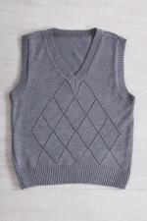 | 5338 | Жилет Школьный М Арт. 5338 | https://likadress.ru/catalog/~zhilet_shkolnyj_m_5338 | 122-60 | 480.00 руб | 0 | 0.00 руб
 |  |  |  | 128-64 | 480.00 руб | 0 | 0.00 руб
 |  |  |  | 134-68 | 480.00 руб | 0 | 0.00 руб
 |  |  |  | 152-80 | 480.00 руб | 0 | 0.00 руб

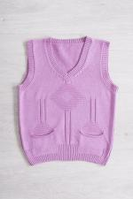 | 5337 | Жилет Школьный Д Арт. 5337 | https://likadress.ru/catalog/~zhilet_shkolnyj_d_5337 | 134-64 | 480.00 руб | 0 | 0.00 руб
 |  |  |  | 128-64 | 480.00 руб | 0 | 0.00 руб
 |  |  |  | 122-60 | 480.00 руб | 0 | 0.00 руб
 |  |  |  | 134-68 | 480.00 руб | 0 | 0.00 руб
 |  |  |  | 140-72 | 480.00 руб | 0 | 0.00 руб
 |  |  |  | 146-76 | 480.00 руб | 0 | 0.00 руб

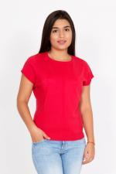 | 5303 | Джемпер Медея К Арт. 5303 | https://likadress.ru/catalog/~dzhemper_medeya_k_5303 | 44 | 820.00 руб | 0 | 0.00 руб
 |  |  |  | 46 | 820.00 руб | 0 | 0.00 руб
 |  |  |  | 48 | 820.00 руб | 0 | 0.00 руб
 |  |  |  | 50 | 820.00 руб | 0 | 0.00 руб
 |  |  |  | 52 | 820.00 руб | 0 | 0.00 руб
 |  |  |  | 54 | 820.00 руб | 0 | 0.00 руб
 |  |  |  | 40 | 820.00 руб | 0 | 0.00 руб
 |  |  |  | 42 | 820.00 руб | 0 | 0.00 руб

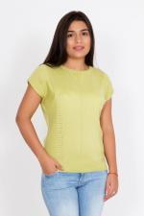 | 5302 | Джемпер Медея Арт. 5302 | https://likadress.ru/catalog/~dzhemper_medeya_5302 | 44 | 820.00 руб | 0 | 0.00 руб
 |  |  |  | 46 | 820.00 руб | 0 | 0.00 руб
 |  |  |  | 48 | 820.00 руб | 0 | 0.00 руб
 |  |  |  | 50 | 820.00 руб | 0 | 0.00 руб
 |  |  |  | 52 | 820.00 руб | 0 | 0.00 руб
 |  |  |  | 54 | 820.00 руб | 0 | 0.00 руб
 |  |  |  | 40 | 820.00 руб | 0 | 0.00 руб
 |  |  |  | 42 | 820.00 руб | 0 | 0.00 руб

 | 5100 | Джемпер Евгений Арт. 5100 | https://likadress.ru/catalog/~dzhemper_evgenij_5100 | 48 | 990.00 руб | 0 | 0.00 руб
 |  |  |  | 50 | 990.00 руб | 0 | 0.00 руб
 |  |  |  | 52 | 990.00 руб | 0 | 0.00 руб
 |  |  |  | 54 | 990.00 руб | 0 | 0.00 руб
 |  |  |  | 56 | 990.00 руб | 0 | 0.00 руб
 |  |  |  | 58 | 990.00 руб | 0 | 0.00 руб

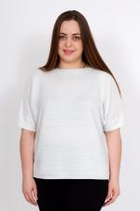 | 5089 | Джемпер Аир Б Арт. 5089 | https://likadress.ru/catalog/~dzhemper_air_5089 | 56 | 770.00 руб | 0 | 0.00 руб
 |  |  |  | 44 | 770.00 руб | 0 | 0.00 руб
 |  |  |  | 46 | 770.00 руб | 0 | 0.00 руб

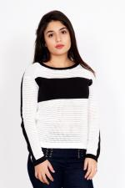 | 5081 | Джемпер Амина Арт. 5081 | https://likadress.ru/catalog/~dzhemper_amina_5081 | 46 | 820.00 руб | 0 | 0.00 руб
 |  |  |  | 40 | 820.00 руб | 0 | 0.00 руб

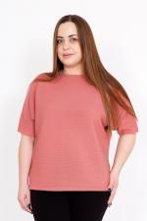 | 4394 | Джемпер Аир Арт. 4394 | https://likadress.ru/catalog/~dzhemper_air_4394 | 48 | 770.00 руб | 0 | 0.00 руб

